General Responsive
Historia de usuario1: Como usuario quiero un sitio responsive para poder usarlo desde Desktop, tablet y mobile.
 |  |  |  | Nombre del módulo / subsistema / función / caso de uso | Prioridad | Tipo de Caso/ Transacción / Operación | Pasos |  |  | Ejec./ Tipo / Fecha | Ejec./ Tipo / Fecha | Ejec./ Tipo / Fecha | Documentación del Resultado Obtenido | Observaciones | Ejecutado por
 | Título | Descripción | Dispositivo |  |  |  |  |  |  | Ciclo 1 | Ciclo 2 ó Rework 1 | Ciclo N ó Rework N
 |  |  |  |  |  |  | # | Acción | Resultado Esperado | 10/08/2022
rentacars_responsive_001 | Header - Logotipo y lema | El logotipo y lema de la empresa se visualizan a la izquierda de la pantalla | Todos | Template general responsive | BAJA | VISUAL | 1 | Ingresar a la url de la página | El logotipo y el lema de la empresa se visualizan alineados en el margen izquierdo de la página | ok - Funcionalidad |  |  |  | EL usuario visualiza la documentación conforme al resultado esperado | AngelaLizarazo
rentacars_responsive_002 | Header - Redireccionamiento | El logotipo y lema deben redireccionar a la home del sitio | Todos | Template general responsive | MEDIA | VISUAL | 1 | Ingresar a la url de la página | Se visualiza el home de la página | OK |  |  |  | Al hacer click en logo o en el lema, sin importar en que parte de la aplicación e encuentra regresa al home | AngelaLizarazo
 |  |  |  |  |  |  | 2 | Hacer click en el logo de la empresa "rentcars" y/o en el lema de la empresa | Se redirecciona al home de la página | Ok
rentacars_responsive_003 | Header III - Botones Usuario no logueado | El usuario no logueado visualiza los botones de inicio o registro a la derecha de la página | Todos | Template general responsive | MEDIA | VISUAL | 1 | Ingresar a la url de la página | Se visualizan los botones de "Inicio de sesión" y "Registro" situados en el margen derecho de la página | OK |  |  |  | EL usuario visualiza la documentación conforme al resultado esperado | AngelaLizarazo
rentacars_responsive_004 | Header III - Botones Usuario logueado | El usuario logueado visualiza un avatar de sus iniciales de nombre y un link de cierra de sesión | Todos | Template general responsive | MEDIA | VISUAL | 1 | Dirigirse al home de la página | Se visualizan el avatar del usuario, representado por las iniciales y un boton de "cierra de sesión (X)" | OK |  |  |  | EL usuario visualiza la documentación conforme al resultado esperado | AngelaLizarazo
rentacars_responsive_006 | Header III - Responsive | Se visualiza contenido de acuerdo a la dimensión | Mobile | Template general responsive | MEDIA | VISUAL | 1 | Ingresar a la url de la página | En el margen izquierdo se visualiza el logo de la empresa. Se visualiza el lema En el margen derecho se visualiza el menú hamburguesa Las cards se muestran en una única columna que permite scrollear El footer solo muestre alineado a la izquierda el año y copyright | OK |  |  |  | EL usuario visualiza la documentación conforme al resultado esperado | AngelaLizarazo
rentacars_responsive_007 | Footer II - copyright y año | El copyright y el año vigente se visualizan en la izquierda de la pantalla | Desktop | Template general responsive | MEDIA | VISUAL | 1 | Ingresar a la url de la página | En el margen inferior izquierdo se visualizan el año 2022 y el copyright = "Nombredela empresa" | OK - en desarrollo |  |  |  | En desarrollo, se debe ajustar el nombre de la empresa | AngelaLizarazo
rentacars_responsive_008 | Footer III - redes sociales | Los iconos de redes sociales se visualizan alineados a la derecha | Desktop | Template general responsive | MEDIA | VISUAL | 1 | Ingresar a la url de la página | En el margen inferior derecho se visualizan los inconos de las redes sociales : Facebook, LinkedIn, Twitter, Instagram, | OK |  |  |  | EL usuario visualiza la documentación conforme al resultado esperado | AngelaLizarazo
rentacars_responsive_009 | Footer III - redes sociales redireccionamiento | Los iconos de redes sociales no redireccionan a ningun lado | Desktop | Template general responsive | BAJA | VISUAL | 1 | Ingresar a la url de la página | Al hacer click sobre alguno de los iconos de redes sociales no redirecciona a ningun sitio | OK, |  |  |  | EL usuario visualiza la documentación conforme al resultado esperado | AngelaLizarazo
rentacars_responsive_010 | Menu hamburguesa - elementos | Se visualiza el menu hamburguesa en la versión mobile junto con los elementos definidos en el sprint | Mobile | Template general responsive | MEDIA | VISUAL | 1 | Ingresar a la url de la página | Se visualiza la home de la página | ERROR |  |  |  | En desarrollo EL usuario no visualiza la documentación conforme al resultado esperado | AngelaLizarazo
 |  |  |  |  |  |  | 2 | Seleccionar la opción de side bar (3 rayas) | Se visualiza dentro del side bar lo siguiente: 1. Un header en color verdeazulado con el texto "Menu" 2. La opción de "Crear cuenta" 3. La opción "Iniciar sesión" 4. En el margen inferior derecho se visualizan los iconos de redes sociales : Facebook, LinkedIn, Twitter e Instagram | ERROR
rentacars_responsive_011 | Menu hamburguesa - redireccionamiento Crear Cuenta | Se redirecciona a los links referidos | Mobile | Template general responsive | MEDIA | VISUAL | 1 | 1. Ingresar a la url de la página 2. Seleccionar la opción de menú (3 rayas) 3. Seleccionar la opción "Crear cuenta" y/o "Iniciar sesión" | Se visualiza la home de la página | ERROR |  |  |  | En desarrollo, EL usuario no visualiza la documentación conforme al resultado esperado | AngelaLizarazo
 |  |  |  |  |  |  | 2 | Seleccionar la opción de side bar (3 rayas) | Se visualiza dentro del side bar lo siguiente: 1. Un header en color verde azulado con el texto "Menu" 2. La opción de "Crear cuenta" 3. La opción "Iniciar sesión" 4. En el margen inferior derecho se visualizan los iconos de redes sociales : Facebook, LinkedIn, Twitter e Instagram
 |  |  |  |  |  |  | 3 | Seleccionar la opción "Crear cuenta" | El usuario sera redireccionado a la pantalla correspondiente, en el caso de "Crear cuenta" a la pantalla de registro
rentacars_responsive_012 | Menu hamburguesa - redireccionamiento Iniciar Sesión | Se redirecciona a los links referidos | Mobile | Template general responsive | MEDIA | VISUAL | 1 | 1. Ingresar a la url de la página 2. Seleccionar la opción de menú (3 rayas) 3. Seleccionar la opción "Crear cuenta" y/o "Iniciar sesión" | Se visualiza la home de la página | ERROR |  |  |  | En desarrollo, EL usuario no visualiza la documentación conforme al resultado esperado | AngelaLizarazo
 |  |  |  |  |  |  | 2 | Seleccionar la opción de side bar (3 rayas) | Se visualiza dentro del side bar lo siguiente: 1. Un header en color verdeazulado con el texto "Menu" 2. La opción de "Crear cuenta" 3. La opción "Iniciar sesión" 4. En el margen inferior derecho se visualizan los iconos de redes sociales : Facebook, LinkedIn, Twitter e Instagram
 |  |  |  |  |  |  | 3 | Seleccionar la opción "Iniciar sesión" | El usuario sera redireccionado a la pantalla correspondiente,en el caso de "Iniciar sesión" a la pantalla de login
rentacars_responsive_013 | Menu hamburguesa - Crear cuenta | Se visualizan los mismos campos que en la versión desktop junto con el botón | Mobile | Template general responsive | MEDIA | VISUAL | 1 | Seleccionar la opción "Crear cuenta" | Se visualizan el campo Nombre, Apellido, correo electronico, contraseña, confirmar contraseña, los nombres de los campos se encuentran alineados a la izquierda. Se visualiza el botón "Crear cuenta" | ERROR | OK |  |  | En desarrollo, EL usuario no visualiza la documentación conforme al resultado esperado | AngelaLizarazo
rentacars_responsive_014 | Menu hamburguesa - Ingresar | Se visualizan los mismos campos que en la versión desktop junto con el botón | Mobile | Template general responsive | MEDIA | VISUAL | 1 | Seleccionar la opción "Iniciar sesión" | Se visualizan el campo Correo electronico y contraseña, los nombres de los campos se encuentran alineados a la izquierda . Se visualiza el botón "Ingresar" | ERROR | OK |  |  | En desarrollo, EL usuario no visualiza la documentación conforme al resultado esperado | AngelaLizarazo
rentacars_responsive_015 | Redireccionamiento botones | Se redirecciona a los links referidos al seleccionar "Crear cuenta" o "Iniciar sesión" | Desktop | Template general responsive | MEDIA | VISUAL | 1 | Ingresar a la url de la página | Se visualiza la home de la página | OK |  |  |  | EL usuario visualiza la documentación conforme al resultado esperado | AngelaLizarazo
 |  |  |  |  |  |  | 2 | Seleccionar la opción "Crear cuenta" y/o "Iniciar sesión" | El usuario sera redireccionado a la pantalla correspondiente, en el caso de "Crear cuenta" a la pantalla de registro, en el caso de "Iniciar sesión" a la pantalla de login
rentacars_responsive_016 | Bloque Login | Se identifican alineaciones, efectos, distribución de acuerdo a lo establecido en el prototipo de Figma | Todos | Template general responsive | BAJA | VISUAL | 1 | Seleccionar la opción "Iniciar sesión" | Se visualiza de acuerdo a el prototipo (ver columna observaciones) | OK |  |  |  | EL usuario visualiza la documentación conforme al resultado esperado | AngelaLizarazo | 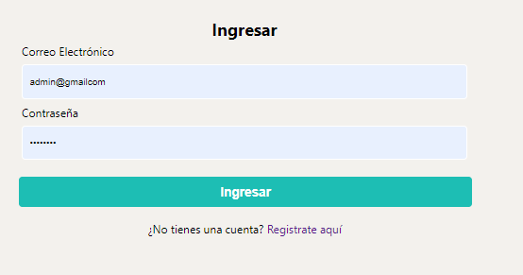
rentacars_responsive_017 | Bloque Registro | Se identifican alineaciones, efectos, distribución de acuerdo a lo establecido en el prototipo de Figma | Todos | Template general responsive | BAJA | VISUAL | 1 | Seleccionar la opción "Crear cuenta" | Se visualiza de acuerdo a el prototipo (ver columna observaciones) | OK | OK |  |  | EL usuario visualiza la documentación conforme al resultado esperado | AngelaLizarazo | 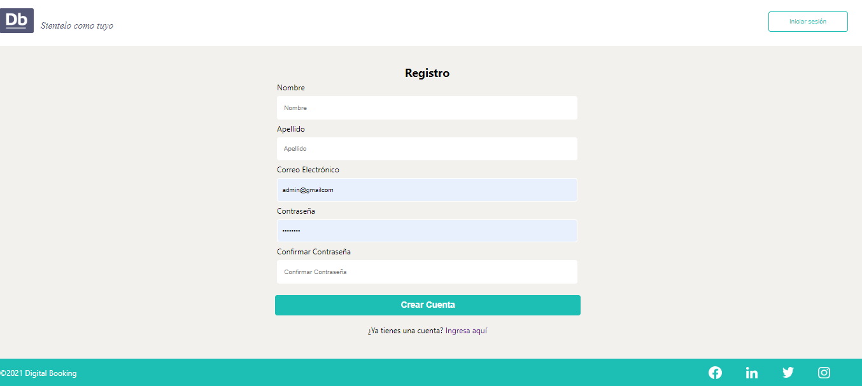
rentacars_responsive_018 | Diseño Responsive Body | Verificar que el body cumpla con los requisitos del issue del sprint #1 | Todos | Template general responsive | MEDIA | VISUAL |  | 1. Ingresar a la url de la página | Se visualiza el body al 100% del alto de la pantalla | OK |  |  |  | Cumple | AngelaLizarazo
rentacars_responsive_019 | Cerrar menú hamburguesa | Se verifica que al presionar la "X" en el side bar el mismo se cierra | Mobile | Template general responsive | ALTA | VISUAL |  | 2. Seleccionar la opción de menu hamburguesa (side bar) 3. Presionar "x" para cerrar el mismo | Se visualiza el home nuevamente con la opción de volver a presionar el menú hamburguesa | ERROR | OK |  |  | En desarrollo, EL usuario no visualiza la documentación conforme al resultado esperado | AngelaLizarazo
rentacars_responsive_020
rentacars_responsive_021
rentacars_responsive_022
rentacars_responsive_023

